Лист2
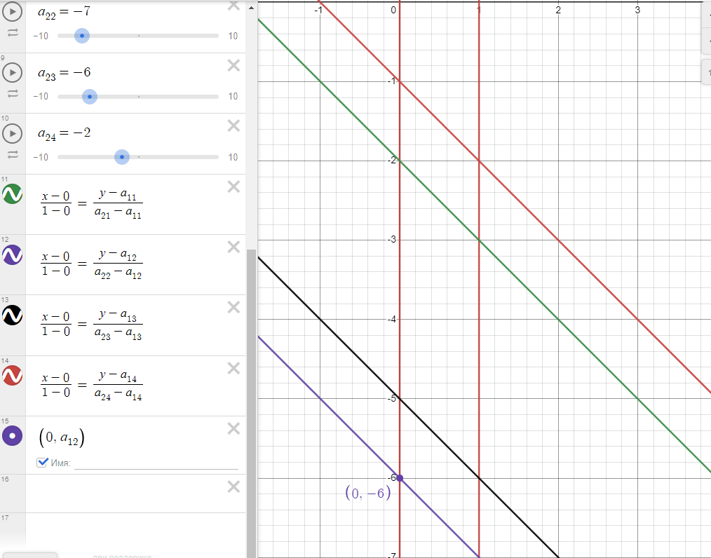
 | B1 | B2 | B3 | B4
A1 | -2 | -6 | -5 | -1 | p1
A2 | -3 | -7 | -6 | -2 | p2
 | q1 | q2 | q3 | q4

 | p2 | = | 0
 | p1 | = | 1
 | v | = | -6
 | q1 | = | 0
 | q2 | = | 1
 | q3 | = | 0
 | q4 | = | 0

